TRAFICO DIARIO
DIA 1 Lunes

TIPOS DE VEHICULOS EN LUNES
 |  | Configuracion Vehicular |  | 0-1 | 1-2 | 2-3 | 3-4 | 4-5 | 5-6 | 6-7 | 7-8 | 8-9 | 9-10 | 10-11 | 11-12 | 12-13 | 13-14 | 14-15 | 15-16 | 16-17 | 17-18 | 18-19 | 19-20 | 20-21 | 21-22 | 22-23 | 23-24 | ∑TOTAL
 |  1 |  |  |  | 2 | 2 | 3 | 5 | 15 | 18 | 22 | 12 | 40 | 12 | 12 | 15 | 5 | 20 | 15 | 22 | 25 | 41 | 50 | 15 | 12 | 6 | 4 | 373
 | 2 | 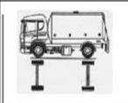 | 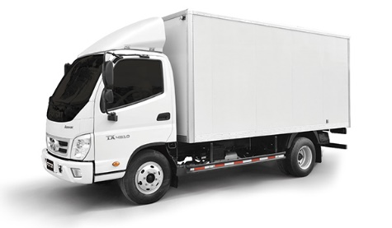 |  |  |  |  |  | 3 | 4 | 4 | 12 | 10 | 5 | 12 | 8 | 7 | 7 | 2 |  | 4 | 1 |  | 1 |  |  |  | 80
 | 3 |  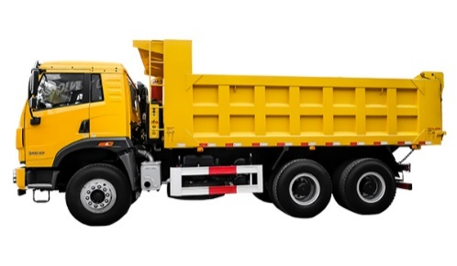 |  |  |  |  |  |  | 4 |  | 4 | 2 |  |  | 3 |  | 3 |  |  | 2 | 7 |  | 2 |  |  |  |  | 27
 | 4 | 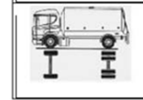 |  |  |  |  |  |  | 5 |  | 3 | 3 | 3 |  | 4 |  |  |  | 4 |  | 3 | 3 | 3 | 3 |  |  |  | 34
 | 5 |  |  |  |  |  |  |  |  |  | 2 | 2 | 2 | 2 |  |  |  |  |  | 1 |  | 1 | 2 | 2 |  |  |  | 14
 | 6 |  |  |  |  |  |  |  |  |  | 2 | 3 | 2 |  |  | 3 |  |  | 2 | 2 | 2 | 2 | 2 | 2 |  |  |  | 22
 | 7 |  |  |  |  |  |  |  |  |  |  |  |  |  |  |  |  |  |  |  |  |  |  |  |  |  |  | 0
 |  |  |  | Total trafico |  |  |  |  |  |  |  |  |  |  |  |  |  |  |  |  |  |  |  |  |  |  |  | 550

DIA 2 Martes

TIPOS DE VEHICULOS EN MARTES
 |  | Configuracion Vehicular |  | 0-1 | 1-2 | 2-3 | 3-4 | 4-5 | 5-6 | 6-7 | 7-8 | 8-9 | 9-10 | 10-11 | 11-12 | 12-13 | 13-14 | 14-15 | 15-16 | 16-17 | 17-18 | 18-19 | 19-20 | 20-21 | 21-22 | 22-23 | 23-24 | ∑TOTAL
 | 1 |  |  |  | 2 | 2 | 3 | 5 | 15 | 18 | 22 | 18 | 15 | 12 | 12 | 15 | 5 | 15 | 15 | 23 | 25 | 22 | 25 | 15 | 12 | 6 | 4 | 306
 | 2 |  |  |  |  |  |  |  | 3 | 8 | 8 | 8 | 8 | 5 | 4 | 8 | 7 | 7 | 4 |  | 4 | 3 | 2 | 1 |  |  |  | 80
 | 3 |  |  |  |  |  |  |  | 2 | 2 | 4 | 5 |  |  | 5 |  | 5 |  |  | 2 | 7 |  | 2 |  |  |  |  | 34
 | 4 |  |  |  |  |  |  |  | 5 |  | 4 | 4 | 3 |  | 5 |  |  |  | 3 |  | 3 | 3 | 3 | 3 |  |  |  | 36
 | 5 |  |  |  |  |  |  |  |  |  | 2 | 2 | 2 | 2 |  |  |  |  |  | 3 | 3 | 1 | 2 | 2 |  |  |  | 19
 | 6 |  |  |  |  |  |  |  |  |  | 2 | 3 | 4 | 4 |  | 3 |  |  | 2 | 4 | 2 | 4 | 2 | 2 |  |  |  | 32
 | 7 |  |  |  |  |  |  |  |  |  |  |  |  |  |  |  |  |  |  |  |  |  |  |  |  |  |  | 0
 |  |  |  | Total trafico |  |  |  |  |  |  |  |  |  |  |  |  |  |  |  |  |  |  |  |  |  |  |  | 507

DIA 3 Miercoles

TIPOS DE VEHICULOS EN MIERCOLES
 |  | Configuracion Vehicular |  | 0-1 | 1-2 | 2-3 | 3-4 | 4-5 | 5-6 | 6-7 | 7-8 | 8-9 | 9-10 | 10-11 | 11-12 | 12-13 | 13-14 | 14-15 | 15-16 | 16-17 | 17-18 | 18-19 | 19-20 | 20-21 | 21-22 | 22-23 | 23-24 | ∑TOTAL
 | 1 |  |  |  | 2 | 1 | 1 | 5 | 15 | 8 | 22 | 22 | 15 | 3 | 12 | 16 | 22 | 15 | 15 | 23 | 25 | 22 | 25 | 15 | 12 | 6 | 4 | 306
 | 2 |  |  |  |  |  |  |  | 5 | 5 | 8 | 11 | 8 | 2 | 3 | 9 | 7 | 7 | 10 |  | 4 | 3 | 2 | 1 | 1 |  |  | 86
 | 3 |  |  |  |  |  |  |  | 2 | 2 | 3 | 3 |  |  | 5 | 3 | 5 |  |  | 2 | 4 |  | 3 |  | 1 |  |  | 33
 | 4 |  |  |  |  |  |  |  | 3 |  | 3 | 4 | 3 |  | 5 | 5 |  |  | 3 |  | 3 | 3 | 3 | 3 |  |  |  | 38
 | 5 |  |  |  |  |  |  |  |  |  | 2 | 2 | 2 | 2 | 2 |  |  |  |  | 3 | 5 | 1 | 2 | 2 |  |  |  | 23
 | 6 |  |  |  |  |  |  |  |  |  | 2 | 1 | 2 | 1 |  | 3 |  |  | 2 | 4 | 2 | 4 | 2 | 2 |  |  |  | 25
 | 7 |  |  |  |  |  |  |  |  |  |  |  |  |  |  |  |  |  |  |  |  |  |  |  |  |  |  | 0
 |  |  |  | Total trafico |  |  |  |  |  |  |  |  |  |  |  |  |  |  |  |  |  |  |  |  |  |  |  | 511

DIA 4 Jueves

TIPOS DE VEHICULOS EN JUEVES
 |  | Configuracion Vehicular |  | 0-1 | 1-2 | 2-3 | 3-4 | 4-5 | 5-6 | 6-7 | 7-8 | 8-9 | 9-10 | 10-11 | 11-12 | 12-13 | 13-14 | 14-15 | 15-16 | 16-17 | 17-18 | 18-19 | 19-20 | 20-21 | 21-22 | 22-23 | 23-24 | ∑TOTAL
 | 1 |  |  |  | 2 | 2 | 3 | 10 | 15 | 18 | 12 | 18 | 40 | 12 |  | 15 |  | 20 | 15 | 22 |  | 12 | 15 | 15 | 12 | 6 | 4 | 268
 | 2 |  |  |  |  |  |  |  | 2 | 2 | 4 | 8 |  | 4 | 7 | 8 |  |  | 4 |  | 4 | 4 | 4 | 8 |  |  |  | 59
 | 3 |  |  |  |  |  |  |  | 4 |  | 4 |  | 2 |  | 2 |  | 6 |  |  | 3 | 4 | 4 | 4 | 2 |  |  |  | 35
 | 4 |  |  |  |  |  |  |  | 5 | 2 | 2 | 2 |  | 2 |  |  | 2 |  | 4 |  | 4 |  | 6 |  |  |  |  | 29
 | 5 |  |  |  |  |  |  |  |  |  |  | 2 | 2 |  |  | 1 |  |  |  | 2 | 3 | 4 |  |  |  |  |  | 14
 | 6 |  |  |  |  |  |  |  |  |  | 2 |  |  |  |  |  |  |  |  | 2 | 3 | 3 |  | 2 |  |  |  | 12
 | 7 |  |  |  |  |  |  |  |  |  |  |  |  |  |  |  |  |  |  |  |  |  |  |  |  |  |  | 0
 |  |  |  | Total trafico |  |  |  |  |  |  |  |  |  |  |  |  |  |  |  |  |  |  |  |  |  |  |  | 417

DIA 5 Viernes

TIPOS DE VEHICULOS EN VIERNES
 |  | Configuracion Vehicular |  | 0-1 | 1-2 | 2-3 | 3-4 | 4-5 | 5-6 | 6-7 | 7-8 | 8-9 | 9-10 | 10-11 | 11-12 | 12-13 | 13-14 | 14-15 | 15-16 | 16-17 | 17-18 | 18-19 | 19-20 | 20-21 | 21-22 | 22-23 | 23-24 | ∑TOTAL
 | 1 |  |  |  | 5 | 5 | 3 | 10 | 12 | 18 |  | 12 | 25 | 12 | 5 |  |  | 20 | 15 | 22 | 12 | 41 | 18 | 15 | 12 | 6 | 4 | 272
 | 2 |  |  |  |  |  |  | 4 | 4 | 5 |  | 6 | 8 | 8 | 7 | 6 |  | 9 | 4 |  | 4 | 7 |  | 8 |  |  |  | 80
 | 3 |  |  |  |  |  |  |  | 2 | 2 | 2 |  |  | 2 |  |  | 2 |  | 5 | 6 | 7 |  | 7 |  |  |  |  | 35
 | 4 |  |  |  |  |  |  |  | 2 | 4 | 5 |  | 7 |  |  | 3 |  | 3 | 4 |  | 4 | 3 | 6 |  |  |  |  | 41
 | 5 |  |  |  |  |  |  |  |  |  |  | 2 | 2 | 2 | 2 |  |  |  |  | 2 | 2 | 3 |  |  |  |  |  | 15
 | 6 |  |  |  |  |  |  |  |  |  | 1 | 2 | 2 | 2 |  | 2 |  |  | 3 |  | 2 |  |  | 2 |  |  |  | 16
 | 7 |  |  |  |  |  |  |  |  |  |  |  |  |  |  |  |  |  |  |  |  |  |  |  |  |  |  | 0
 |  |  |  | Total trafico |  |  |  |  |  |  |  |  |  |  |  |  |  |  |  |  |  |  |  |  |  |  |  | 459

DIA 6 Sabado

TIPOS DE VEHICULOS EN SABADO
 |  | Configuracion Vehicular |  | 0-1 | 1-2 | 2-3 | 3-4 | 4-5 | 5-6 | 6-7 | 7-8 | 8-9 | 9-10 | 10-11 | 11-12 | 12-13 | 13-14 | 14-15 | 15-16 | 16-17 | 17-18 | 18-19 | 19-20 | 20-21 | 21-22 | 22-23 | 23-24 | ∑TOTAL
 | 1 |  |  |  | 5 | 5 | 3 | 10 | 15 | 12 | 6 | 6 | 25 |  | 3 | 15 |  |  | 15 | 22 | 11 |  | 12 | 15 | 12 | 6 | 4 | 202
 | 2 |  |  |  |  |  |  | 4 |  | 5 | 4 | 4 |  | 4 | 1 |  | 4 |  | 4 |  | 4 |  |  | 8 |  |  |  | 42
 | 3 |  |  |  |  |  |  |  | 2 | 2 |  |  |  | 5 |  |  | 5 |  | 1 |  | 5 |  | 7 |  |  |  |  | 27
 | 4 |  |  |  |  |  |  |  | 5 |  | 3 |  | 3 |  |  | 3 | 3 | 3 |  |  | 4 |  | 6 |  |  |  |  | 30
 | 5 |  |  |  |  |  |  |  |  |  |  | 1 |  | 1 |  |  | 1 | 1 |  | 1 |  |  |  |  |  |  |  | 5
 | 6 |  |  |  |  |  |  |  |  |  | 1 |  |  |  |  | 1 | 1 |  |  |  |  |  |  | 2 |  |  |  | 5
 | 7 |  |  |  |  |  |  |  |  |  |  |  | 1 |  |  | 1 | 1 |  |  | 1 |  |  |  |  |  |  |  | 4
 |  |  |  | Total trafico |  |  |  |  |  |  |  |  |  |  |  |  |  |  |  |  |  |  |  |  |  |  |  | 315

DIA 7 Domingo

TIPOS DE VEHICULOS EN DOMINGO
 |  | Configuracion Vehicular |  | 0-1 | 1-2 | 2-3 | 3-4 | 4-5 | 5-6 | 6-7 | 7-8 | 8-9 | 9-10 | 10-11 | 11-12 | 12-13 | 13-14 | 14-15 | 15-16 | 16-17 | 17-18 | 18-19 | 19-20 | 20-21 | 21-22 | 22-23 | 23-24 | ∑TOTAL
 | 1 |  |  |  | 5 |  | 3 | 8 | 15 | 12 |  | 14 | 25 |  | 5 |  |  | 24 |  | 23 | 30 | 12 | 15 | 15 | 12 | 6 | 4 | 228
 | 2 |  |  |  |  |  |  |  |  | 5 | 3 | 3 | 3 | 5 |  | 6 |  |  | 4 |  | 4 |  |  |  |  |  |  | 33
 | 3 |  |  |  |  |  |  |  | 2 | 2 |  |  |  | 2 |  | 2 |  |  | 2 |  |  |  |  |  |  |  |  | 10
 | 4 |  |  |  |  |  |  |  | 1 |  |  | 2 |  |  | 3 |  | 3 |  |  |  | 4 |  | 6 |  |  |  |  | 19
 | 5 |  |  |  |  |  |  |  |  |  |  | 1 |  | 1 |  |  |  |  | 2 |  | 2 |  |  |  |  |  |  | 6
 | 6 |  |  |  |  |  |  |  |  |  | 1 | 1 | 1 |  | 2 |  | 2 |  |  |  | 1 |  |  |  |  |  |  | 8
 | 7 |  |  |  |  |  |  |  |  |  |  |  |  |  |  |  |  |  |  |  |  |  |  |  |  |  |  | 0
 |  |  |  | Total trafico |  |  |  |  |  |  |  |  |  |  |  |  |  |  |  |  |  |  |  |  |  |  |  | 304

GRAFICAS
TRAFICO HORARIO DE DIA LUNES TIPO DE VEHICULO 1
0-1
1-2 | 2
2-3 | 2
3-4 | 3
4-5 | 5
5-6 | 15
6-7 | 18
7-8 | 22
8-9 | 12
9-10 | 40
10-11 | 12
11-12 | 12
12-13 | 15
13-14 | 5
14-15 | 20
15-16 | 15
16-17 | 22
17-18 | 25
18-19 | 41
19-20 | 50
20-21 | 15
21-22 | 12
22-23 | 6
23-24 | 4
TRAFICO HORARIO DE DIA MARTES TIPO DE VEHICULO 1
0-1
1-2 | 2
2-3 | 2
3-4 | 3
4-5 | 5
5-6 | 15
6-7 | 18
7-8 | 22
8-9 | 18
9-10 | 15
10-11 | 12
11-12 | 12
12-13 | 15
13-14 | 5
14-15 | 15
15-16 | 15
16-17 | 23
17-18 | 25
18-19 | 22
19-20 | 25
20-21 | 15
21-22 | 12
22-23 | 6
23-24 | 4
TRAFICO HORARIO DE DIA MIERCOLES TIPO DE VEHICULO 1
0-1
1-2 | 2
2-3 | 1
3-4 | 1
4-5 | 5
5-6 | 15
6-7 | 8
7-8 | 22
8-9 | 22
9-10 | 15
10-11 | 3
11-12 | 12
12-13 | 16
13-14 | 22
14-15 | 15
15-16 | 15
16-17 | 23
17-18 | 25
18-19 | 22
19-20 | 25
20-21 | 15
21-22 | 12
22-23 | 6
23-24 | 4
TRAFICO HORARIO DE DIA JUEVES TIPO DE VEHICULO 1
0-1
1-2 | 2
2-3 | 2
3-4 | 3
4-5 | 10
5-6 | 15
6-7 | 18
7-8 | 12
8-9 | 18
9-10 | 40
10-11 | 12
11-12
12-13 | 15
13-14
14-15 | 20
15-16 | 15
16-17 | 22
17-18
18-19 | 12
19-20 | 15
20-21 | 15
21-22 | 12
22-23 | 6
23-24 | 4
TRAFICO HORARIO DE DIA VIERNES TIPO DE VEHICULO 1
0-1
1-2 | 5
2-3 | 5
3-4 | 3
4-5 | 10
5-6 | 12
6-7 | 18
7-8
8-9 | 12
9-10 | 25
10-11 | 12
11-12 | 5
12-13
13-14
14-15 | 20
15-16 | 15
16-17 | 22
17-18 | 12
18-19 | 41
19-20 | 18
20-21 | 15
21-22 | 12
22-23 | 6
23-24 | 4
TRAFICO HORARIO DE DIA SABADO TIPO DE VEHICULO 1
0-1
1-2 | 5
2-3 | 5
3-4 | 3
4-5 | 10
5-6 | 15
6-7 | 12
7-8 | 6
8-9 | 6
9-10 | 25
10-11
11-12 | 3
12-13 | 15
13-14
14-15
15-16 | 15
16-17 | 22
17-18 | 11
18-19
19-20 | 12
20-21 | 15
21-22 | 12
22-23 | 6
23-24 | 4
TRAFICO HORARIO DE DIA DOMINGO TIPO DE VEHICULO 1
0-1
1-2 | 5
2-3
3-4 | 3
4-5 | 8
5-6 | 15
6-7 | 12
7-8
8-9 | 14
9-10 | 25
10-11
11-12 | 5
12-13
13-14
14-15 | 24
15-16
16-17 | 23
17-18 | 30
18-19 | 12
19-20 | 15
20-21 | 15
21-22 | 12
22-23 | 6
23-24 | 4
 | Lunes | Martes | Miércoles | Jueves | Viernes | Sábado | Domingo
 | 381 | 340 | 354 | 409 | 409 | 362 | 343
 | 62 | 57 | 46 | 55 | 61 | 37 | 40
 | 22 | 14 | 10 | 28 | 22 | 24 | 6
 | 29 | 31 | 22 | 25 | 26 | 22 | 14
 | 6 | 6 | 4 | 7 | 5 | 3 | 2
 | 9 | 7 | 4 | 6 | 3 | 3 | 1
 | 5 | 5 | 4 | 4 | 4 | 1 | 2
Suma | 514 | 460 | 444 | 534 | 530 | 452 | 408

Trafico semanal de todos los vehiculos

TRAFICO HORARIO DE DIA LUNES TIPO DE VEHICULO 2
0-1
1-2
2-3
3-4
4-5
5-6 | 3
6-7 | 4
7-8 | 4
8-9 | 12
9-10 | 10
10-11 | 5
11-12 | 12
12-13 | 8
13-14 | 7
14-15 | 7
15-16 | 2
16-17
17-18 | 4
18-19 | 1
19-20
20-21 | 1
21-22
22-23
23-24
TRAFICO HORARIO DE DIA MARTES TIPO DE VEHICULO 2
0-1
1-2
2-3
3-4
4-5
5-6 | 3
6-7 | 8
7-8 | 8
8-9 | 8
9-10 | 8
10-11 | 5
11-12 | 4
12-13 | 8
13-14 | 7
14-15 | 7
15-16 | 4
16-17
17-18 | 4
18-19 | 3
19-20 | 2
20-21 | 1
21-22
22-23
23-24
TRAFICO HORARIO DE DIA MIERCOLES TIPO DE VEHICULO 2
0-1
1-2
2-3
3-4
4-5
5-6 | 5
6-7 | 5
7-8 | 8
8-9 | 11
9-10 | 8
10-11 | 2
11-12 | 3
12-13 | 9
13-14 | 7
14-15 | 7
15-16 | 10
16-17
17-18 | 4
18-19 | 3
19-20 | 2
20-21 | 1
21-22 | 1
22-23
23-24
TRAFICO HORARIO DE DIA JUEVES TIPO DE VEHICULO 2
0-1
1-2
2-3
3-4
4-5
5-6 | 2
6-7 | 2
7-8 | 4
8-9 | 8
9-10
10-11 | 4
11-12 | 7
12-13 | 8
13-14
14-15
15-16 | 4
16-17
17-18 | 4
18-19 | 4
19-20 | 4
20-21 | 8
21-22
22-23
23-24
TRAFICO HORARIO DE DIA VIERNES TIPO DE VEHICULO 2
0-1
1-2
2-3
3-4
4-5 | 4
5-6 | 4
6-7 | 5
7-8
8-9 | 6
9-10 | 8
10-11 | 8
11-12 | 7
12-13 | 6
13-14
14-15 | 9
15-16 | 4
16-17
17-18 | 4
18-19 | 7
19-20
20-21 | 8
21-22
22-23
23-24
TRAFICO HORARIO DE DIA SABADO TIPO DE VEHICULO 2
0-1
1-2
2-3
3-4
4-5 | 4
5-6
6-7 | 5
7-8 | 4
8-9 | 4
9-10
10-11 | 4
11-12 | 1
12-13
13-14 | 4
14-15
15-16 | 4
16-17
17-18 | 4
18-19
19-20
20-21 | 8
21-22
22-23
23-24
TRAFICO HORARIO DE DIA DOMINGO TIPO DE VEHICULO 2
0-1
1-2
2-3
3-4
4-5
5-6
6-7 | 5
7-8 | 3
8-9 | 3
9-10 | 3
10-11 | 5
11-12
12-13 | 6
13-14
14-15
15-16 | 4
16-17
17-18 | 4
18-19
19-20
20-21
21-22
22-23
23-24

TRAFICO HORARIO DE DIA LUNES TIPO DE VEHICULO 3
0-1
1-2
2-3
3-4
4-5
5-6 | 4
6-7
7-8 | 4
8-9 | 2
9-10
10-11
11-12 | 3
12-13
13-14 | 3
14-15
15-16
16-17 | 2
17-18 | 7
18-19
19-20 | 2
20-21
21-22
22-23
23-24
TRAFICO HORARIO DE DIA MARTES TIPO DE VEHICULO 3
0-1
1-2
2-3
3-4
4-5
5-6 | 2
6-7 | 2
7-8 | 4
8-9 | 5
9-10
10-11
11-12 | 5
12-13
13-14 | 5
14-15
15-16
16-17 | 2
17-18 | 7
18-19
19-20 | 2
20-21
21-22
22-23
23-24
TRAFICO HORARIO DE DIA MIERCOLES TIPO DE VEHICULO 3
0-1
1-2
2-3
3-4
4-5
5-6 | 2
6-7 | 2
7-8 | 3
8-9 | 3
9-10
10-11
11-12 | 5
12-13 | 3
13-14 | 5
14-15
15-16
16-17 | 2
17-18 | 4
18-19
19-20 | 3
20-21
21-22 | 1
22-23
23-24
TRAFICO HORARIO DE DIA JUEVES TIPO DE VEHICULO 3
0-1
1-2
2-3
3-4
4-5
5-6 | 4
6-7
7-8 | 4
8-9
9-10 | 2
10-11
11-12 | 2
12-13
13-14 | 6
14-15
15-16
16-17 | 3
17-18 | 4
18-19 | 4
19-20 | 4
20-21 | 2
21-22
22-23
23-24
TRAFICO HORARIO DE DIA VIERNES TIPO DE VEHICULO 3
0-1
1-2
2-3
3-4
4-5
5-6 | 2
6-7 | 2
7-8 | 2
8-9
9-10
10-11 | 2
11-12
12-13
13-14 | 2
14-15
15-16 | 5
16-17 | 6
17-18 | 7
18-19
19-20 | 7
20-21
21-22
22-23
23-24
TRAFICO HORARIO DE DIA SABADO TIPO DE VEHICULO 3
0-1
1-2
2-3
3-4
4-5
5-6 | 2
6-7 | 2
7-8
8-9
9-10
10-11 | 5
11-12
12-13
13-14 | 5
14-15
15-16 | 1
16-17
17-18 | 5
18-19
19-20 | 7
20-21
21-22
22-23
23-24
TRAFICO HORARIO DE DIA DOMINGO TIPO DE VEHICULO 3
0-1
1-2
2-3
3-4
4-5
5-6 | 2
6-7 | 2
7-8
8-9
9-10
10-11 | 2
11-12
12-13 | 2
13-14
14-15
15-16 | 2
16-17
17-18
18-19
19-20
20-21
21-22
22-23
23-24

TRAFICO HORARIO DE DIA LUNES TIPO DE VEHICULO 4
0-1
1-2
2-3
3-4
4-5
5-6 | 5
6-7
7-8 | 3
8-9 | 3
9-10 | 3
10-11
11-12 | 4
12-13
13-14
14-15
15-16 | 4
16-17
17-18 | 3
18-19 | 3
19-20 | 3
20-21 | 3
21-22
22-23
23-24
TRAFICO HORARIO DE DIA MARTES TIPO DE VEHICULO 4
0-1
1-2
2-3
3-4
4-5
5-6 | 5
6-7
7-8 | 4
8-9 | 4
9-10 | 3
10-11
11-12 | 5
12-13
13-14
14-15
15-16 | 3
16-17
17-18 | 3
18-19 | 3
19-20 | 3
20-21 | 3
21-22
22-23
23-24
TRAFICO HORARIO DE DIA MIERCOLES TIPO DE VEHICULO 4
0-1
1-2
2-3
3-4
4-5
5-6 | 3
6-7
7-8 | 3
8-9 | 4
9-10 | 3
10-11
11-12 | 5
12-13 | 5
13-14
14-15
15-16 | 3
16-17
17-18 | 3
18-19 | 3
19-20 | 3
20-21 | 3
21-22
22-23
23-24
TRAFICO HORARIO DE DIA JUEVES TIPO DE VEHICULO 4
0-1
1-2
2-3
3-4
4-5
5-6 | 5
6-7 | 2
7-8 | 2
8-9 | 2
9-10
10-11 | 2
11-12
12-13
13-14 | 2
14-15
15-16 | 4
16-17
17-18 | 4
18-19
19-20 | 6
20-21
21-22
22-23
23-24
TRAFICO HORARIO DE DIA VIERNES TIPO DE VEHICULO 4
0-1
1-2
2-3
3-4
4-5
5-6 | 2
6-7 | 4
7-8 | 5
8-9
9-10 | 7
10-11
11-12
12-13 | 3
13-14
14-15 | 3
15-16 | 4
16-17
17-18 | 4
18-19 | 3
19-20 | 6
20-21
21-22
22-23
23-24
TRAFICO HORARIO DE DIA SABADO TIPO DE VEHICULO 4
0-1
1-2
2-3
3-4
4-5
5-6 | 5
6-7
7-8 | 3
8-9
9-10 | 3
10-11
11-12
12-13 | 3
13-14 | 3
14-15 | 3
15-16
16-17
17-18 | 4
18-19
19-20 | 6
20-21
21-22
22-23
23-24
TRAFICO HORARIO DE DIA DOMINGO TIPO DE VEHICULO 4
0-1
1-2
2-3
3-4
4-5
5-6 | 1
6-7
7-8
8-9 | 2
9-10
10-11
11-12 | 3
12-13
13-14 | 3
14-15
15-16
16-17
17-18 | 4
18-19
19-20 | 6
20-21
21-22
22-23
23-24

TRAFICO HORARIO DE DIA LUNES TIPO DE VEHICULO 5
0-1
1-2
2-3
3-4
4-5
5-6
6-7
7-8 | 2
8-9 | 2
9-10 | 2
10-11 | 2
11-12
12-13
13-14
14-15
15-16
16-17 | 1
17-18
18-19 | 1
19-20 | 2
20-21 | 2
21-22
22-23
23-24
TRAFICO HORARIO DE DIA MARTES TIPO DE VEHICULO 5
0-1
1-2
2-3
3-4
4-5
5-6
6-7
7-8 | 2
8-9 | 2
9-10 | 2
10-11 | 2
11-12
12-13
13-14
14-15
15-16
16-17 | 3
17-18 | 3
18-19 | 1
19-20 | 2
20-21 | 2
21-22
22-23
23-24
TRAFICO HORARIO DE DIA MIERCOLES TIPO DE VEHICULO 5
0-1
1-2
2-3
3-4
4-5
5-6
6-7
7-8 | 2
8-9 | 2
9-10 | 2
10-11 | 2
11-12
12-13
13-14
14-15
15-16
16-17 | 3
17-18 | 3
18-19 | 1
19-20 | 2
20-21 | 2
21-22
22-23
23-24
TRAFICO HORARIO DE DIA JUEVES TIPO DE VEHICULO 5
0-1
1-2
2-3
3-4
4-5
5-6
6-7
7-8
8-9 | 2
9-10 | 2
10-11
11-12
12-13 | 1
13-14
14-15
15-16
16-17 | 2
17-18 | 3
18-19 | 4
19-20
20-21
21-22
22-23
23-24
TRAFICO HORARIO DE DIA VIERNES TIPO DE VEHICULO 5
0-1
1-2
2-3
3-4
4-5
5-6
6-7
7-8
8-9 | 2
9-10 | 2
10-11 | 2
11-12 | 2
12-13
13-14
14-15
15-16
16-17 | 2
17-18 | 2
18-19 | 3
19-20
20-21
21-22
22-23
23-24
TRAFICO HORARIO DE DIA SABADO TIPO DE VEHICULO 5
0-1
1-2
2-3
3-4
4-5
5-6
6-7
7-8
8-9 | 1
9-10
10-11 | 1
11-12
12-13
13-14 | 1
14-15 | 1
15-16
16-17 | 1
17-18
18-19
19-20
20-21
21-22
22-23
23-24
TRAFICO HORARIO DE DIA DOMINGO TIPO DE VEHICULO 5
0-1
1-2
2-3
3-4
4-5
5-6
6-7
7-8
8-9 | 1
9-10
10-11 | 1
11-12
12-13
13-14
14-15
15-16 | 2
16-17
17-18 | 2
18-19
19-20
20-21
21-22
22-23
23-24

TRAFICO HORARIO DE DIA LUNES TIPO DE VEHICULO 6
0-1
1-2
2-3
3-4
4-5
5-6
6-7
7-8 | 2
8-9 | 3
9-10 | 2
10-11
11-12
12-13 | 3
13-14
14-15
15-16 | 2
16-17 | 2
17-18 | 2
18-19 | 2
19-20 | 2
20-21 | 2
21-22
22-23
23-24
TRAFICO HORARIO DE DIA MARTES TIPO DE VEHICULO 6
0-1
1-2
2-3
3-4
4-5
5-6
6-7
7-8 | 2
8-9 | 3
9-10 | 4
10-11 | 4
11-12
12-13 | 3
13-14
14-15
15-16 | 2
16-17 | 4
17-18 | 2
18-19 | 4
19-20 | 2
20-21 | 2
21-22
22-23
23-24
TRAFICO HORARIO DE DIA MIERCOLES TIPO DE VEHICULO 6
0-1
1-2
2-3
3-4
4-5
5-6
6-7
7-8 | 2
8-9 | 3
9-10 | 4
10-11 | 4
11-12
12-13 | 3
13-14
14-15
15-16 | 2
16-17 | 4
17-18 | 2
18-19 | 4
19-20 | 2
20-21 | 2
21-22
22-23
23-24
TRAFICO HORARIO DE DIA JUEVES TIPO DE VEHICULO 6
0-1
1-2
2-3
3-4
4-5
5-6
6-7
7-8 | 2
8-9
9-10
10-11
11-12
12-13
13-14
14-15
15-16
16-17 | 2
17-18 | 3
18-19 | 3
19-20
20-21 | 2
21-22
22-23
23-24
TRAFICO HORARIO DE DIA VIERNES TIPO DE VEHICULO 6
0-1
1-2
2-3
3-4
4-5
5-6
6-7
7-8 | 1
8-9 | 2
9-10 | 2
10-11 | 2
11-12
12-13 | 2
13-14
14-15
15-16 | 3
16-17
17-18 | 2
18-19
19-20
20-21 | 2
21-22
22-23
23-24
TRAFICO HORARIO DE DIA SABADO TIPO DE VEHICULO 6
0-1
1-2
2-3
3-4
4-5
5-6
6-7
7-8 | 1
8-9
9-10
10-11
11-12
12-13 | 1
13-14 | 1
14-15
15-16
16-17
17-18
18-19
19-20
20-21 | 2
21-22
22-23
23-24
TRAFICO HORARIO DE DIA DOMINGO TIPO DE VEHICULO 6
0-1
1-2
2-3
3-4
4-5
5-6
6-7
7-8 | 1
8-9 | 1
9-10 | 1
10-11
11-12 | 2
12-13
13-14 | 2
14-15
15-16
16-17
17-18 | 1
18-19
19-20
20-21
21-22
22-23
23-24

TRAFICO HORARIO DE DIA LUNES TIPO DE VEHICULO 7
0-1
1-2
2-3
3-4
4-5
5-6
6-7
7-8
8-9
9-10
10-11
11-12
12-13
13-14
14-15
15-16
16-17
17-18
18-19
19-20
20-21
21-22
22-23
23-24
TRAFICO HORARIO DE DIA MARTES TIPO DE VEHICULO 7
0-1
1-2
2-3
3-4
4-5
5-6
6-7
7-8
8-9
9-10
10-11
11-12
12-13
13-14
14-15
15-16
16-17
17-18
18-19
19-20
20-21
21-22
22-23
23-24
TRAFICO HORARIO DE DIA MIERCOLES TIPO DE VEHICULO 7
0-1
1-2
2-3
3-4
4-5
5-6
6-7
7-8
8-9
9-10
10-11
11-12
12-13
13-14
14-15
15-16
16-17
17-18
18-19
19-20
20-21
21-22
22-23
23-24
TRAFICO HORARIO DE DIA JUEVES TIPO DE VEHICULO 7
0-1
1-2
2-3
3-4
4-5
5-6
6-7
7-8
8-9
9-10
10-11
11-12
12-13
13-14
14-15
15-16
16-17
17-18
18-19
19-20
20-21
21-22
22-23
23-24
TRAFICO HORARIO DE DIA VIERNES TIPO DE VEHICULO 7
0-1
1-2
2-3
3-4
4-5
5-6
6-7
7-8
8-9
9-10
10-11
11-12
12-13
13-14
14-15
15-16
16-17
17-18
18-19
19-20
20-21
21-22
22-23
23-24
TRAFICO HORARIO DE DIA SABADO TIPO DE VEHICULO 7
0-1
1-2
2-3
3-4
4-5
5-6
6-7
7-8
8-9
9-10 | 1
10-11
11-12
12-13 | 1
13-14 | 1
14-15
15-16
16-17 | 1
17-18
18-19
19-20
20-21
21-22
22-23
23-24
TRAFICO HORARIO DE DIA DOMINGO TIPO DE VEHICULO 7

TRAFICO DIARIO TOTAL
1 | 306
2 | 80
3 | 34
4 | 36
5 | 19
6 | 32
7 | 0
TRAFICO DIARIO TOTAL
 | 306
 | 86
 | 33
 | 38
 | 23
 | 25
 | 0
TRAFICO DIARIO TOTAL
 | 268
 | 59
 | 35
 | 29
 | 14
 | 12
 | 0
TRAFICO DIARIO TOTAL
 | 272
 | 80
 | 35
 | 41
 | 15
 | 16
 | 0
TRAFICO DIARIO TOTAL
 | 202
 | 42
 | 27
 | 30
 | 5
 | 5
 | 4
TRAFICO DIARIO TOTAL
 | 228
 | 33
 | 10
 | 19
 | 6
 | 8
 | 0
TRAFICO DIARIO TOTAL
 | 373
 | 80
 | 27
 | 34
 | 14
 | 22
 | 0

TRAFICO SEMANAL TIPO DE VEHICULO 1
Vehiculo que tiene mayor incidencia en el calculo de ESALS
1 | 12.333087291
2 | 6967.4688437
3 | 3951.3610856
4 | 6118.7348958
5 | 2986.9235963
6 | 3809.2428033
7 | 148.6620095

TRAFICO SEMANAL TIPO DE VEHICULO 2

TRAFICO SEMANAL TIPO DE VEHICULO 3

TRAFICO SEMANAL TIPO DE VEHICULO 4

TRAFICO SEMANAL TIPO DE VEHICULO 5

TRAFICO SEMANAL TIPO DE VEHICULO 6

TRAFICO SEMANAL TIPO DE VEHICULO 7

CALCULO DE ESALs
 |  |  |  | EJE DELANTERO | EJES TRASEROS |  |  |  | PESO TOTAL PERMITIDO (Tn) | FACTOR DE EQUIVALENCIA |  |  |  |  | IMDA PARA EL AÑO n | F IMDA
 | Configuracion Vehicular | No de ejes/llantas | Long. Max metros | 1° EJE | 2° EJE | 3° EJE | 4° EJE | 5° EJE |  | 1° EJE | 2° EJE | 3° EJE | 4° EJE | 5° EJE
1 |  | 1RS-1RS |  | 1 | 1 |  |  |  | 2 | 0.00052701655507 | 0.00052701655507 | 0 |  |  | 11700.853771 | 12.333087291 | 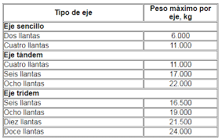
2 |  | 1RS-1RS |  | 7 | 7 |  |  |  | 14 | 1.2653667487 | 1.2653667487 | 0 |  |  | 2753.1420637 | 6967.4688437
3 |  | 1RS-2RD |  | 7 | 18 |  |  |  | 25 | 1.2653667487 | 2.0192134538 | 0 |  |  | 1203.00338 | 3951.3610856
4 |  | 1RS-1RD |  | 7 | 11 |  |  |  | 18 | 1.2653667487 | 3.2382869606 | 0 |  |  | 1358.6157575 | 6118.7348958
6 |  | 1RS-2RD-3RD |  | 7 | 18 | 25 |  |  | 50 | 1.2653667487 | 2.0192134538 | 1.7060262482 |  |  | 598.50914428 | 2986.9235963
5 |  | 1RS-2RD-2RD |  | 7 | 18 | 18 |  |  | 43 | 1.2653667487 | 2.0192134538 | 2.0192134538 |  |  | 718.21097313 | 3809.2428033
7 |  | 1RD-1RD-3RD |  | 7 | 11 | 25 |  |  | 43 | 1.2653667487 | 3.2382869606 | 1.7060262482 |  |  | 23.940365771 | 148.6620095
 |  |  |  |  |  |  |  |  |  |  |  |  |  | SUMA F IMDA |  | 23994.726321

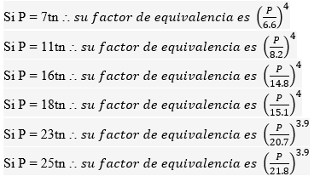
 |  |  |  |  |  |  |  |  | N° DE CALZADAS | N° DE SENTIDOS | CARRILES/SENTIDO | DIRECCIONAL Fd | CARRIL Fc
 |  | F IMDA | FACTOR DE LA INTENSIDAD MEDIA DIARIA ANUAL |  |  |  | 23994.726321
 |  | TPD | TRAFICO PROMEDIO DIARIO |  |  |  | 438.14285714 |  | 1 CALZADA | 1 | 1 | 1 | 1
 |  | Fca | FACTOR DE CRECIMIENTO ACUMULATIVO |  |  |  | 36.941751256 |  |  | 1 | 2 | 1 | 0.8
 |  | r% | TASA DE CRECIMIENTO |  |  |  | 3.10% |  |  | 1 | 3 | 1 | 0.6
 |  | n | NUMERO DE AÑOS DEL PERIODO DE DISEÑO |  |  |  | 25 |  |  | 1 | 4 | 1 | 0.5
 |  | Fd | FACTOR DIRECCIONAL Fd |  |  |  | 1 |  |  | 2 | 1 | 0.5 | 1
 |  | Fc | FACTOR DE DISTRIBUCION POR CARRIL Fc |  |  |  | 0.8 |  |  | 2 | 1 | 0.5 | 0.8
 |  | EE= ESALs |  |  |  |  | 7.01E+06 |  | CALZADA SEPARADA | 2 | 1 | 0.5 | 1
 |  |  |  |  |  |  |  |  |  | 2 | 2 | 0.5 | 0.8
 |  |  |  |  |  |  |  |  |  | 2 | 3 | 0.5 | 0.8
 |  |  |  |  |  |  |  |  |  | 2 | 4 | 0.5 | 0.8

 |  |  |  |  |  |  |  | 505940.18792

Vehiculo que tiene mayor incidencia en el calculo de ESALS

P. FLEXIBLE
 | Autopista interurbana, de prinera importancia
 | Ejes equivalentes de 8.2 TN según el estudio de trafico |  |  | 8.2 | Tn
 | Suelo Sub rasante CBR=7% |  |  | 11 | %
 | Temperatura media anual promedio, T=23.5° |  |  | 18
 | Dias promedio en los que llueve en el año 55 |  |  | 66
 | Velocidad media de circulacion de vehiculos pesados de 30km/h |  |  | 30 | km/h

Paso 1 CONFIABILIDAD |  |  | R= | 90 |  | Zr | -1.282

Tipo de camino |  | CONFIABILIDAD RECOMENDADA |  |  |  | CONFIABILIDAD ( R ) | VALOR Zr
 |  |  | Zona Urbana | Zona Rural |  | 50 | 0
Rutas Inter-estatales y autopistas |  |  | 85-99.9 | 80-99.9 |  | 60 | -0.253
arterias principales |  |  | 80-99 | 75-99 |  | 70 | -0.524
colectores |  |  | 80-95 | 75-95 |  | 75 | -0.671
locales |  |  | 50-80 | 50-80 |  | 80 | -0.841
 |  |  |  |  |  | 85 | -1.037
 |  |  |  |  |  | 90 | -1.282
 |  |  |  |  |  | 91 | -1.34
Paso 2 DESVIACION ESTANDAR |  |  | S0 | 0.45 |  | 92 | -1.405
 |  |  |  |  |  | 93 | -1.476
PROYECTO DE PAVIMENTO |  | S0 |  |  |  | 94 | -1.555
 |  | P. Flexible | P. Rigido |  |  | 95 | -1.645
 |  | 0.40 - 0.50 | 0.30 - 0.40 |  |  | 96 | -1.751
CONSTRUCCION NUEVA |  | 0.45 | 0.35 |  |  | 97 | -1.881
SOBRECAPAS |  | 0.5 | 0.4 |  |  | 98 | -2.054
 |  |  |  |  |  | 99 | -2.327
 |  |  |  |  |  | 99.9 | -3.09
 |  |  |  |  |  | 99.99 | -3.75

Paso 3 INDICE DE SERVICIO
 |  |  |  |  | Zonas Industriales
 | Tipo de Via | Serviciabilidad D final |  |  | Pavimento Urbano Industrial |  | 1.5 - 2.0

 | Autopistas | 2.5 - 3.0 |  |  | Pavimento urbanoSecundario |  | 1.5 - 2.0
 | Carreteras | 2.0 - 3.5

 |  |  | Po= | 4.2
 |  |  | Pf = | 2.5 | Dato adoptado de la tabla ( Serv. Final)
 |  |  | ΔPSI = | 1.7

Paso 4 COEFICIENTES DE DRENAJE

CALIDAD DE DRENAJE |  | % DE HUMEADS EN QUE EL PAVIMENTO ESTA EXPUESTO A NIVELES DE HUMEDAD PROXIMO A LA SATURACION DURANTE EL ANO

 |  |  |  |  |  |  | DIA DE LLUVIA/AÑO= | 66
 |  |  |  |  |  |  | % DIAS DE LLUVIA= | 18%
EXCELENTE |  | 1.40-1.35 | 1.35-1.30 | 1.30-1.2 | 1.20
BUENO |  | 1.35-1.25 | 1.30-1.15 | 1.2-1.00 | 1.00 |  | m2= | 0.8
REGULAR |  | 1.25-1.15 | 1.15-1.05 | 1.00-0.80 | 0.80 |  | m3= | 0.8
POBRE |  | 1.15-1.05 | 1.05-0.80 | 0.80-0.60 | 0.60
MUY POBRE |  | 1.05-0.95 | 0.95-0.75 | 0.75-0.40 | 0.40

Paso 5 CALCULO DEL MODULO RESILIENTE DE LA SUBRASANTE

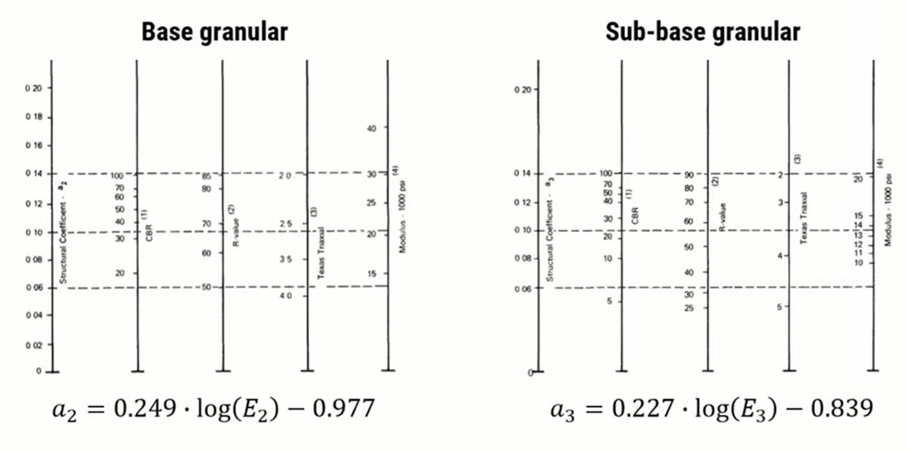
 | CBR<7.2% |  | Mr= | 1500*CBR
 | 7.2% < CBR< 20.0% |  | Mr= | 3500*CBR
 | CBR>20.0% |  | Mr= | 4326*LOG*(CBR)+241

 |  |  | Modulo Resiliente
 | CBR<7.2% | Mr= | 38500 | PSI

 | CALCULO DEL MODULO RESILIENTE DE LA BASE

 | Adoptamos un CBR min para la capa Base |  |  | 95

De 100 a 70 hay | 68.92 | de 70 a 95 hay | 25 | X= | 57.433333333
 | 30

De 30 a 25 hay | 144.6 | de 25 a la linea hay | 125.7 | x | 4.346473029
 | 5 |  |  | 25
 | Modulo Resilienta Base |  | PSI
 | Mr | 29.346473029 | 29346.473029
 | a2 | -0.61157857753 | 0.13542142247

 | CALCULO DEL MODULO RESILIENTE DE LA SUBBASE

 | Adoptamos un CBR min para la capa Sub - Base |  |  |  | 50

De 100 a 70 hay |  | de 70 a 90 hay |  | X= | #DIV/0!

De 20 a 15 hay | 261.69 | de 25 a la linea hay | 142.28 | x | 2.7184837021
 | 5 |  |  | 15
 | Modulo Resilienta Base |  | PSI
 | Mr | 17.718483702 | 17718.483702
 | a3 | -0.66614178819 | 0.12539282763

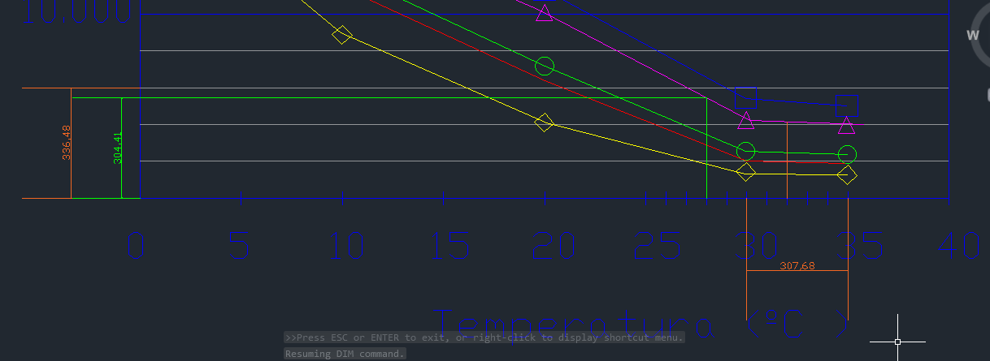
Paso 6 MODULO RESILIENTE DE LA MEZCLA ASFALTICA

 |  | V (km/h)= | 30 |  | Redondeado
 |  | F (Hz)= | 4.7746482928 |  | 5

 |  | Ta (°C)= | 18
 |  | hs (mm)= | 100 |  | Redondeado
 |  | Ts (°C)= | 27.509799441 |  | 28

De 6.000 a 0 hay | 336.48 | de 0 a 4 hay | 304.41 | X= | 5428.1383738
 | 6000

 | MR -CARP ASFLT (Mpa)= |  | 5428
 | MR -CARP ASFLT (PSI)= |  | 787,266.00 | Se convierte a PSI
 | a1 |  | 0.543

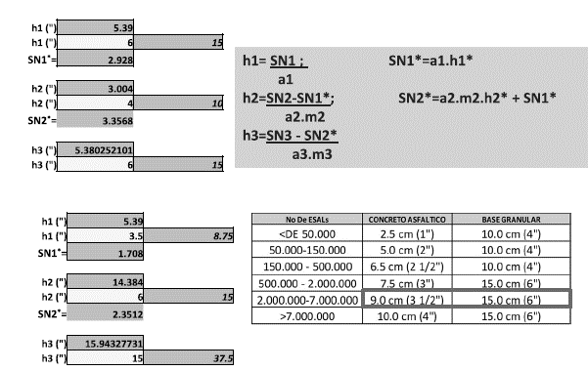
Paso 7 CALCULO DEL NUMERO ESTRUCTURAL

 | 3.4463590697 |  |  |  | 3.9867178038 |  |  |  | 3.1626863407
 | -0.20091484278 |  |  |  | -0.20091484278 |  |  |  | -0.20091484278
 | 5.3805156858 |  |  |  | 2.8983444896 |  |  |  | 7.5543009256
 | 2.2947297194 |  |  |  | 1.786349604 |  |  |  | 2.5682688925

 | W18 | 7.01E+06 |  |  | W18 | 7.01E+06 |  |  | W18 | 7.01E+06
 | log W18 | 6.845 |  |  | log W18 | 6.845 |  |  | log W18 | 6.845
 | SN1= | 1.8262 | 5.704 |  | SN2= | 2.228 | 5.704 |  | SN3= | 1.6357 | 5.704
 | DAR VALOR |  | &·$·% |  | DAR VALOR |  | &·$·% |  | DAR VALOR |  | &·$·%

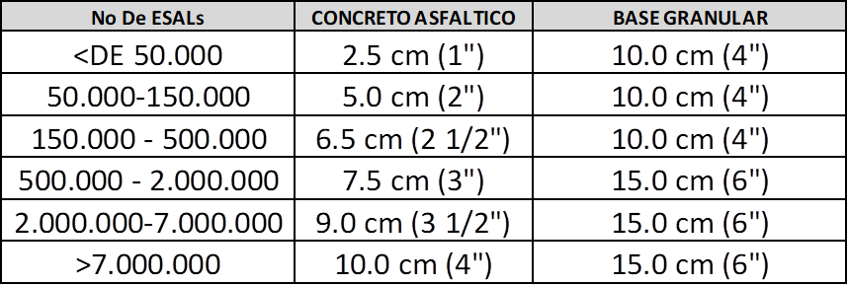
 | D1 (") | 3.36 |  |  | D2 (") | 5.529 |  |  | D3 (") | -6.4130744161
 | D1 (") | 3 | 7.5 |  | D2 (") | 6 | 15 |  | D3 (") | 0 | 0
 | SN1*= | 1.629 |  |  | SN2*= | 2.2790228279

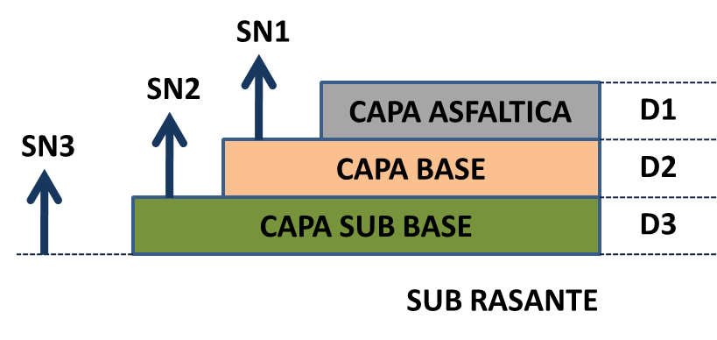

 |  |  |  |  |  |  | (plg) | (Cm)
 |  |  |  |  |  |  | 3 | 7.5

 |  |  |  |  |  |  | 6 | 15 |  | Para el numero de ESALs que se tiene el espesor minimo tendra que ser de 3 plg col 1
 |  |  |  |  |  |  |  |  |  | Para el numero de ESALs que se tiene el espesor minimo tendra que ser de 6 plg Col 2
 |  |  |  |  |  |  | 0 | 0

P. RIGIDO CAPA GRANULAR
 | Autopista interurbana, de prinera importancia
 | Ejes equivalentes de 8.2 TN según el estudio de trafico |  |  | 8.2 | Tn
 | Suelo Sub rasante CBR=7% |  |  | 11 | %
 | Temperatura media anual promedio, T=23.5° |  |  | 18
 | Dias promedio en los que llueve en el año 55 |  |  | 66
 | Velocidad media de circulacion de vehiculos pesados de 30km/h |  |  | 30 | km/h

Paso 1 CONFIABILIDAD |  |  | R= | 90 |  | Zr | -1.282

Tipo de camino |  | CONFIABILIDAD RECOMENDADA |  |  |  | CONFIABILIDAD ( R ) | VALOR Zr
 |  |  | Zona Urbana | Zona Rural |  | 50 | 0
Rutas Inter-estatales y autopistas |  |  | 85-99.9 | 80-99.9 |  | 60 | -0.253
arterias principales |  |  | 80-99 | 75-99 |  | 70 | -0.524
colectores |  |  | 80-95 | 75-95 |  | 75 | -0.671
locales |  |  | 50-80 | 50-80 |  | 80 | -0.841
 |  |  |  |  |  | 85 | -1.037
 |  |  |  |  |  | 90 | -1.282
 |  |  |  |  |  | 91 | -1.34
Paso 2 DESVIACION ESTANDAR |  |  | S0 | 0.35 |  | 92 | -1.405
 |  |  |  |  |  | 93 | -1.476
PROYECTO DE PAVIMENTO |  | S0 |  |  |  | 94 | -1.555
 |  | P. Flexible | P. Rigido |  |  | 95 | -1.645
 |  | 0.40 - 0.50 | 0.30 - 0.40 |  |  | 96 | -1.751
CONSTRUCCION NUEVA |  | 0.45 | 0.35 |  |  | 97 | -1.881
SOBRECAPAS |  | 0.5 | 0.4 |  |  | 98 | -2.054
 |  |  |  |  |  | 99 | -2.327
 |  |  |  |  |  | 99.9 | -3.09
 |  |  |  |  |  | 99.99 | -3.75

Paso 3 INDICE DE SERVICIO
 |  |  |  |  | Zonas Industriales
 | Tipo de Via | Serviciabilidad D final |  |  | CALLE COMERCIALES E Industrial |  | 2.25

 | Autopistas | 3 |  |  | CALLES RESIDENCIALES Y ESTACIONAMIENTOS |  | 2
 | Carreteras | 2.5

 |  |  | Po= | 4.2 |  |  | Po= | 4.0 - 4.2
 |  |  | Pf = | 3 | Dato adoptado de la tabla ( Serv. Final)
 |  |  | ΔPSI = | 1.2

Paso 4 PERIODO DE DISEÑO

TIPO DE CARRETRA |  |  |  | PERIODO DE DISEÑOS EN AÑOS

urbano de transito elevado |  |  |  | 30 -50
Interurbano de transito elevado |  |  |  | 20-20
Pavimento de baja intensidad de transito |  |  |  | 15-25
De baja intensidad de tranmsito pavimentacion con grava |  |  |  | 10-20

Paso 5 SUB RASANTE
 |  |  | CBR% | 5 |  |  | k=2.55+52.5*log(CBR) |  |  | <010%
 |  |  | K | 39.245925228 |  |  | K=46+9.08*(log(CBR))^4.34
 |  |  | adoptamos | 40
 | k Subrasante |  | CAPA GRANULAR NO TRATADA
 |  |  | 10cm |  | 15cm |  | 22.5cm |  | 30cm
 | Mpa/m | pci | Mpa/m | pci | Mpa/m | pci | Mpa/m | pci | Mpa/m | pci
 | 20 | 73 | 23 | 85 | 26 | 96 | 32 | 117 | 38 | 140
 | 40 | 147 | 45 | 165 | 49 | 180 | 57 | 210 | 66 | 145
 | 60 | 220 | 64 | 235 | 66 | 245 | 76 | 280 | 90 | 330
 | 80 | 295 | 87 | 320 | 90 | 330 | 100 | 117 | 117 | 430

 | k Subrasante |  | BASE ESTABILIZADA CON CEMENTO
 |  |  | 10cm |  | 15cm |  | 22.5cm |  | 30cm
 | Mpa/m | pci | Mpa/m | pci | Mpa/m | pci | Mpa/m | pci | Mpa/m | pci
 | 20 | 73 | 60 | 220 | 80 | 300 | 105 | 400 | 135 | 500
 | 40 | 147 | 100 | 370 | 130 | 500 | 185 | 680 | 230 | 850
 | 60 | 220 | 140 | 520 | 190 | 700 | 145 | 900

 |  | Capa Granular |  | SI |  | Espesor de capa | 22.5 |  | k adoptado= | 57 | 208
 |  | Base Estabilizada |  | NO |  |  | 0 |  | k adoptado= | 130 | 475
Paso 6 CONCRETO

 | rango de trafico | Resistencia minima a la compresion (f´c) (kg/cm2) | Resistencia minima a la flexo treaccion del concreto MR (kg/cm2)

 |  |  |  |  | Tipo de agragado y origen |  | Modulo de elasticidad (Ec)
 |  |  |  |  |  |  | En Mpa | En kg/cm2
 | w18 <=5E6 | 280 | 40 |  | Grueso - Igneo |  | 5500raiz(fc) | 17500raiz(fc)
 | 5E6<w18 <=15E6 | 300 | 42 |  | Grueso - Metamorgico |  | 4700raiz(fc) | 15000raiz(fc)
 | w18 > 15E6 | 350 | 45 |  | Grueso - Sedimentario |  | 3600raiz(fc) | 11500raiz(fc) |  | W18 | 7.01E+06
 |  |  |  |  | Sin Informacion |  | 3900raiz(fc) | 12500raiz(fc)

 |  |  | a=1.99-3.18 | se adopta
 | MR=a*f´c^0.5 |  | a=2.54 | 2.54 |  | fc=(kg/cm2) | MR= | 597.366 |  | EC= | 372332.62146 | En funcionn a la compresion
 |  |  |  |  |  |  | MR= | 596.58515529 |  | EC= | 4000000 | redondeo
 | MR=Resistencia a flexo traccion Mpa
 |  |  |  |  |  |  |  | SI(L87<5000000;40*14.223;SI((L87>15000000;45*14.223;42*14.223)))
 | Ec=57000(f´c)^0.5

Paso 7 COEFICIENTES DE DRENAJE

CALIDAD DE DRENAJE |  | % DE HUMEADS EN QUE EL PAVIMENTO ESTA EXPUESTO A NIVELES DE HUMEDAD PROXIMO A LA SATURACION DURANTE EL ANO

 |  |  |  |  |  |  | DIA DE LLUVIA/AÑO= | 65
 |  |  |  |  |  |  | % DIAS DE LLUVIA= | 18%
EXCELENTE |  | 1.25-1.20 | 1.20-1.15 | 1.15-1.10 | 1.10
BUENO |  | 1.20-1.10 | 1.15-1.10 | 1.10-1.00 | 1.00 |  | Cd | 1
REGULAR |  | 1.15-1.10 | 1.10-1.00 | 1.00-0.90 | 0.90
POBRE |  | 1.10-1.00 | 1.00-0.90 | 0.90-0.80 | 0.80
MUY POBRE |  | 1.00-0.90 | 0.90-0.80 | 0.80-0.70 | 0.70

Paso 8 TRANSFERENCIA DE CARGA |  |  |  |  | confinada = bermas a los lados

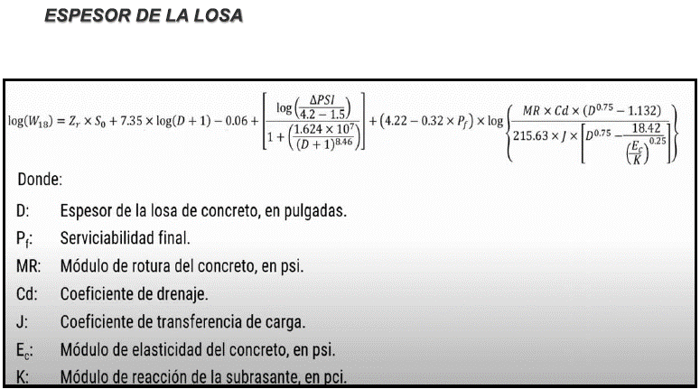
 | El coeficientes de tranferencia de carga (J) es un parametro adimensional que tiene en cuenta la capacidad que tienen los pasadores de transferir o distribuir las cargas en la zona mas propensa a falla.

 | Condicion |  |  | J
 | Junta con pasadores - losa confinada |  |  | 2.7
 | Junta con pasadores - losa no confinada |  |  | 3.2
 | Junta sin pasadores - losa confinada |  |  | 4.2
 | Junta sin pasadores - losa no confinada |  |  | 4.4
 |  |  |  |  | Tabla Resumen
 |  |  |  |  | R= | 90
 |  |  |  |  | Zr | -1.282
 |  |  |  |  | S0 | 0.35
 |  |  |  |  | ΔPSI = | 1.2
A | 6.9970413482 |  |  |  | Pf = | 3
B | -0.35218251811 |  |  |  | K adoptado | 208
C | 1.0372670104 |  |  |  | MR= | 597.366
D | 3.26 |  |  |  | EC= | 4000000
E | 0.057407337329 |  |  |  | Cd | 1
 |  |  |  |  | J= | 2.7
 | W18 | 7.01E+06 |  |  | W18 | 7006460.0859
 | log W18 | 6.845
 | D= | 9.5 | 6.845 |  | 24 | (cm) Losa Ho
 |  | Tantear V. | &·$·%
 |  |  |  |  | 22.5 | (cm) Capa Granular
 | Dadoptado= | 9.5
 |  |  |  |  | 5 | CBR - Sub Rasante
 |  |  |  |  |  |  |  |  |  |  |  |  |  | rural
 |  |  |  |  |  |  |  |  |  |  |  |  |  | Cbr sub rasante 5%
 |  |  |  |  |  |  |  |  |  |  |  |  |  | factor estacional 1.1
 |  |  |  |  |  |  |  |  |  |  |  |  |  | tas de c fecimientoi 3.1
 |  |  |  |  |  |  |  |  |  |  |  |  |  | periodo de diseño construccion 2 años
PASADORES TRANSVERSALES |  |  |  |  |  |  |  |  |  |  |  |  |  | autopista de 1 calzada
 |  |  |  |  |  |  |  |  |  |  |  |  |  | 1 sentido
 | Espesor de losa (cm) | Diametro del pasaador (") | Longitud del pasador en cm | Separacion entre barras cm |  |  |  |  |  |  |  |  |  | 2 carriles por sentido
 |  |  |  |  |  |  |  |  |  |  |  |  |  | periodo de diseño 25 años
 |  |  |  |  |  |  |  |  |  |  |  |  |  | construccion nueva
 | 14-15 | 3/4 | 35 | 30 |  |  |  |  |  |  |  |  |  | dias de lluvia 65 dias al aaño
 | 16-18 | 7/8 | 35 |  |  |  |  |  | Longitud del pasador |  |  |  |  | junta con pasadores (confinada)
 | 19-20 | 1 | 35 |  |  |  |  | Diametro del pasador |  |  |  |  |  | Longitud del tramo 1200 (m)
 | 21-23 | 1 1/8 | 40 |  |  |  |  |  |  |  |  |  |  | anoche de carill 3.50 (m)
 | 24-25 | 1 1/4 | 45 |  |  | Pasoadores | 24-25 | 1 1/4 | 45
 | 26-28 | 1 3/8 | 45 |  |  |  |  |  |  |  |  |  |  | Diseñar el paquete estructural rigido
 | 29-30 | 1 1/2 | 50 |  |  |  |  |  |  |  |  |  |  | capa granular no 22.5 cm
 |  |  |  |  |  |  |  |  |  |  |  |  |  | base estabilizada con cemento de 22.5 cm

PASADORES LONGITUDINALES
 | H cm | Barra de 3/8" |  |  |  | Barra de 3/8" |  |  |  | Barra de 3/8"
 |  |  | S (cm) |  |  |  | S (cm) |  |  |  | S (cm)
 |  | L cm | 3.05 | 3.35 | 3.65 | L cm | 3.05 | 3.35 | 3.65 | L cm | 3.05 | 3.35 | 3.65
 | 15 | 45 | 80 | 75 | 65 | 60 | 120 | 120 | 120 | 70 | 120 | 120 | 120
 | 17.5 |  | 70 | 60 | 55 |  | 120 | 110 | 100 |  | 120 | 120 | 120
 | 20 |  | 60 | 55 | 50 |  | 105 | 100 | 90 |  | 120 | 120 | 120
 | 22.5 |  | 55 | 50 | 45 |  | 95 | 85 | 80 |  | 120 | 120 | 120
 | 25 |  | 45 | 45 | 40 |  | 85 | 80 | 70 |  | 120 | 120 | 120

 |  |  |  |  |  | (cm) Losa Ho

 |  |  |  |  |  | (cm) Capa Granular

 |  |  |  |  |  | CBR - Sub Rasante

